TC008
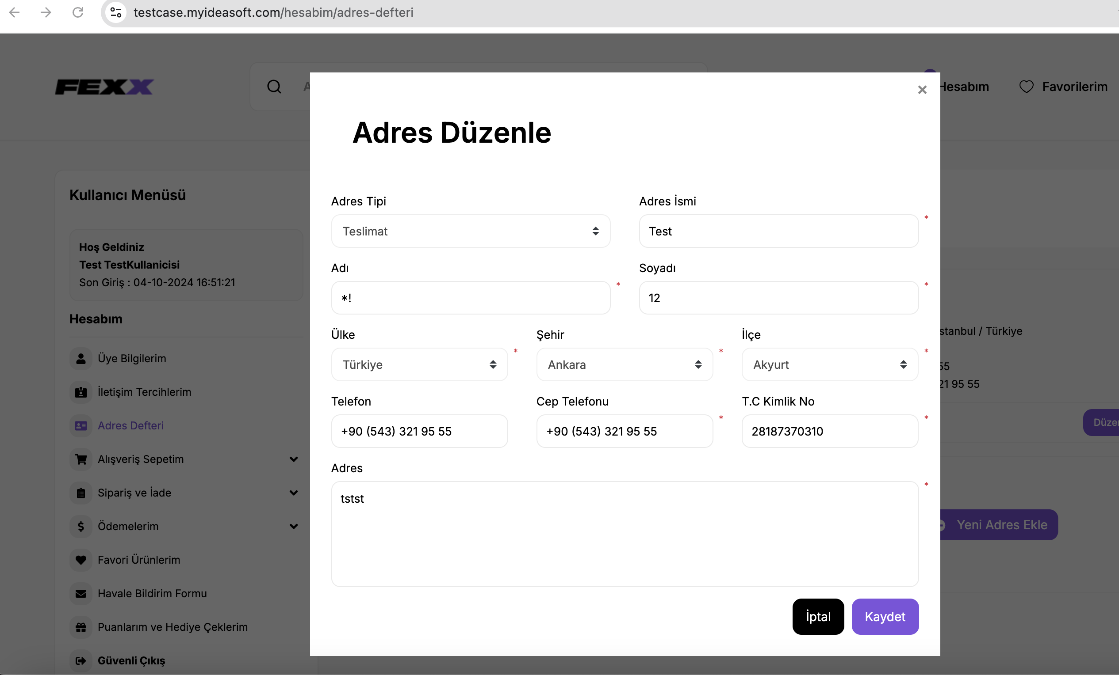
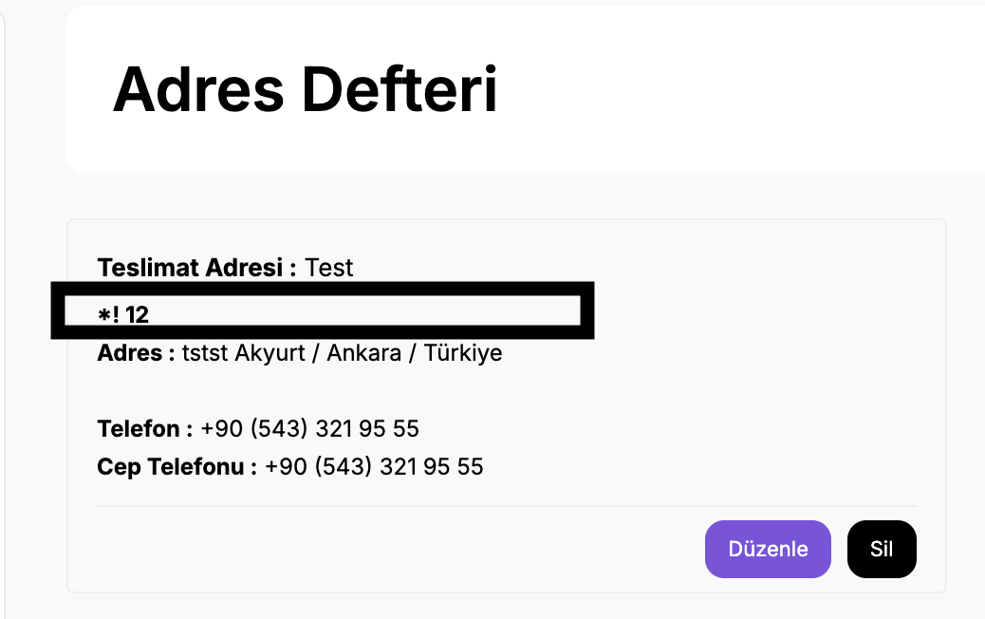
Bulgu: Kullanici adi soyadi alanlarına String değerler dışında değer girebilmekte ve başarılı bir şekilde adresi kayıt edebilmektedir.
Çözüm Önerisi: Formdaki adı soyadi alanlarının, harf dışındaki karakterlerin kabul edilmesini engellemek için validasyona ekleme yapılmalıdır.

TC009
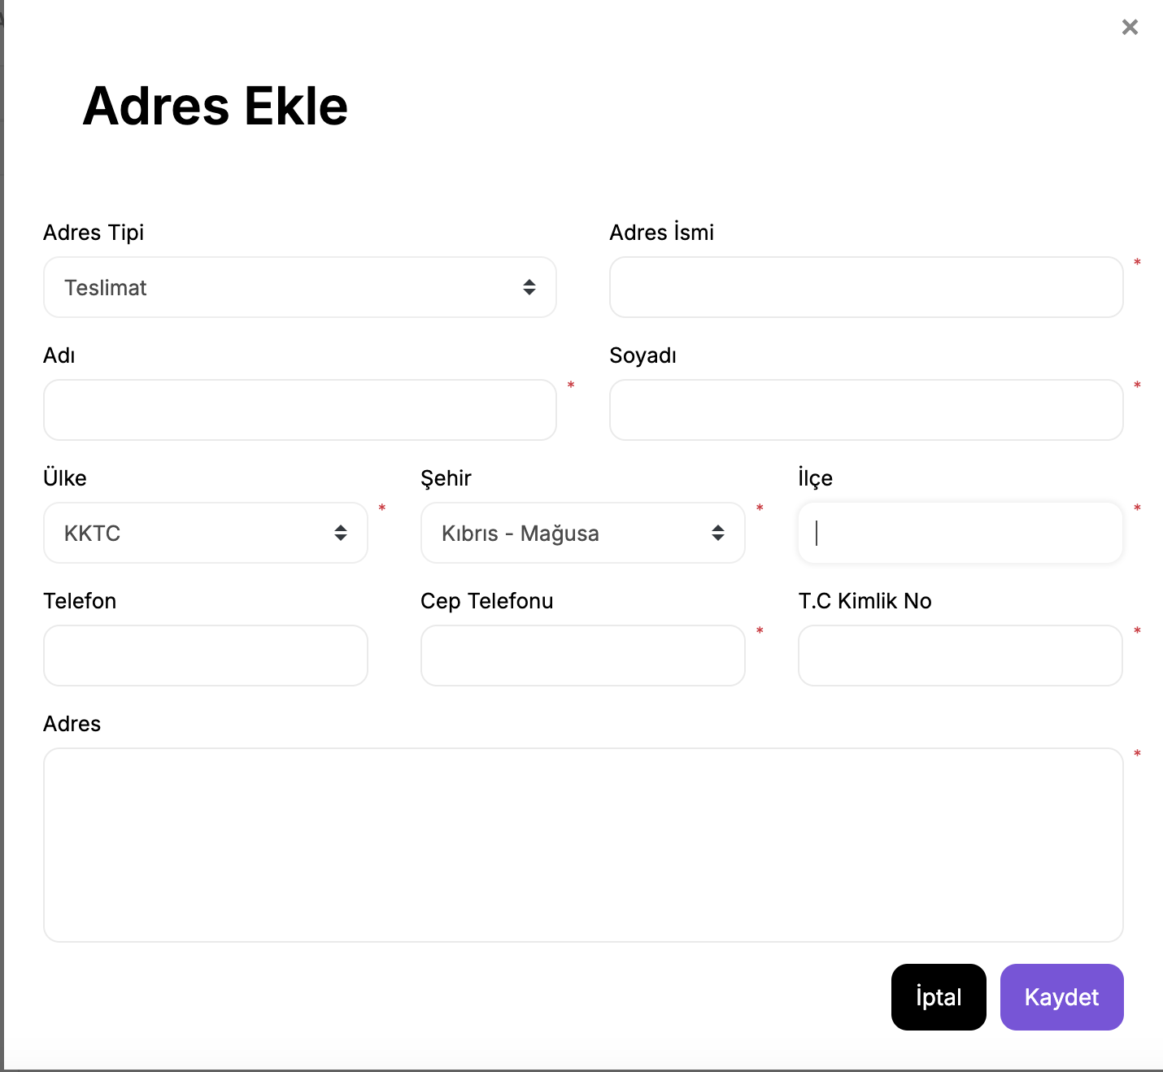
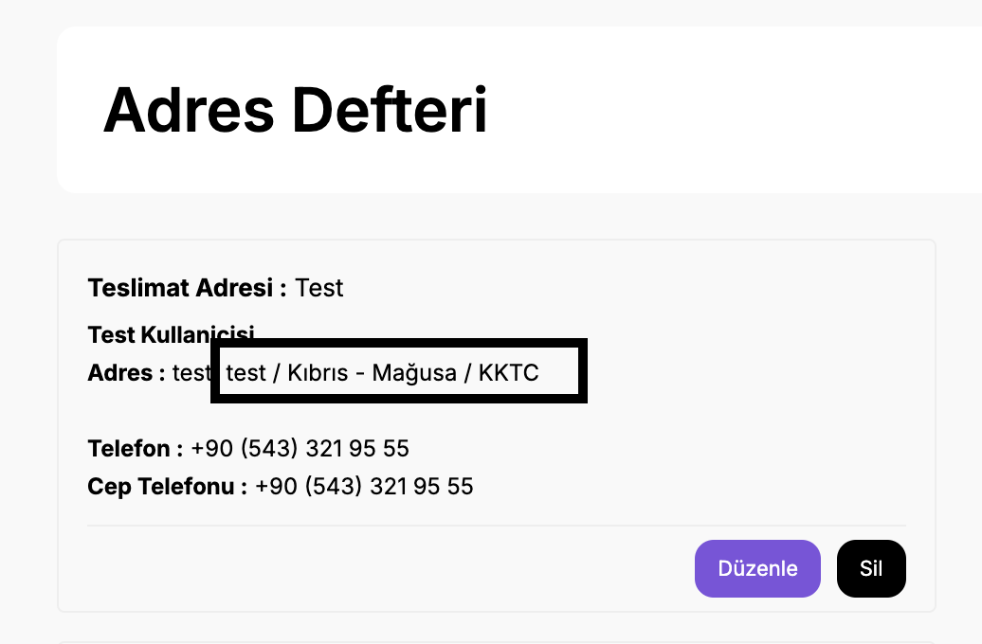
Bulgu: Ülke KTTC seçildiğinde ilçe kırılımı gelmemektedir. Kullanıcının manuel bir sekilde deger girmesi beklenmektedir.
Çözüm Önerisi: Doğru veri sağlanmalıdır

TC011
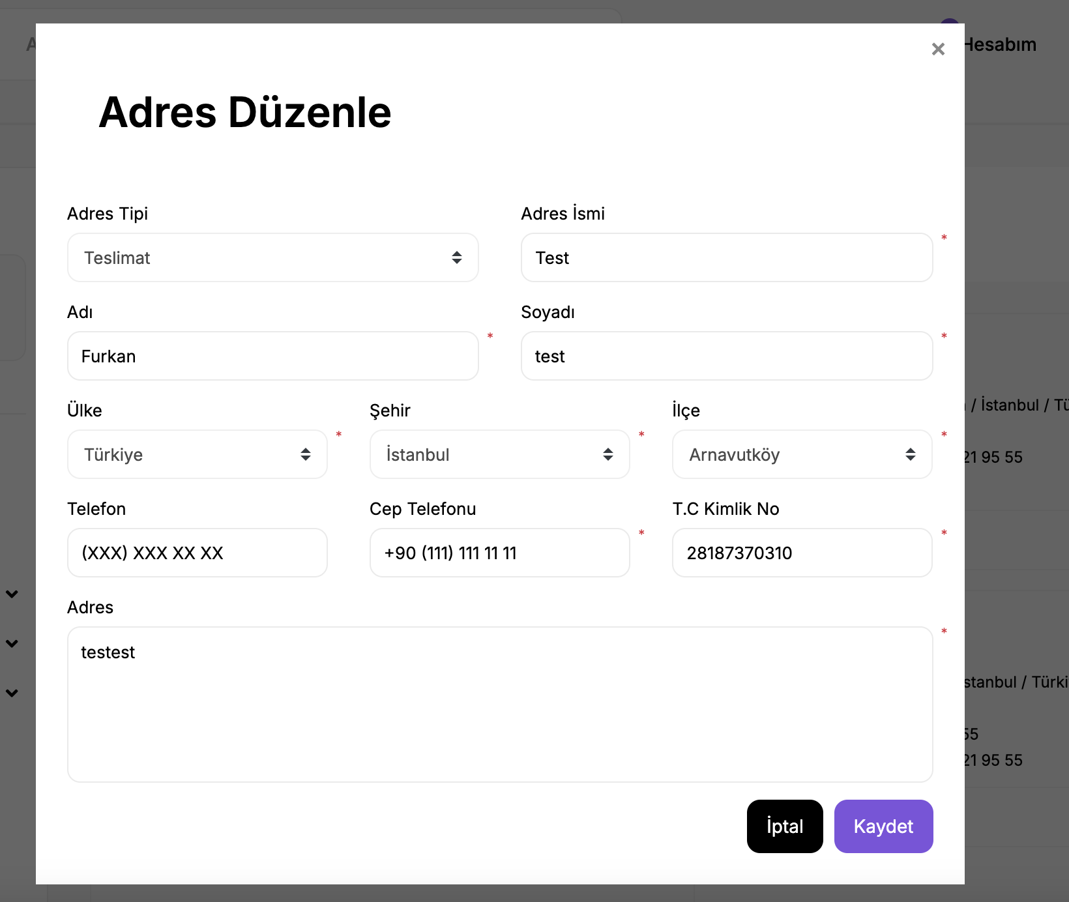
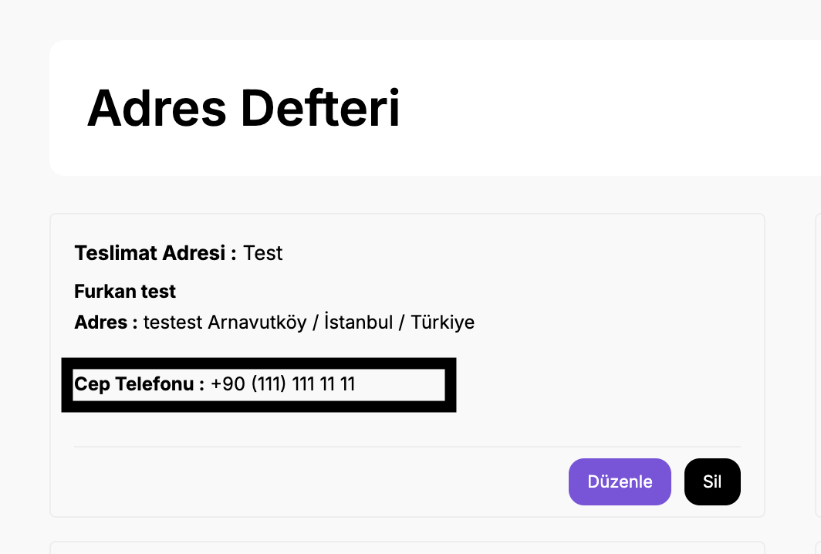
Bulgu: Kullanici cep telefonu alanina +90(5) baslayan bir deger girmesi beklenirken kullanici +90(1) seklinde bir deger girebilmektedir.
Çözüm Önerisi: Cep telefonu validasyonu eklenmelidir.

Random Yaşanan Genel Hata
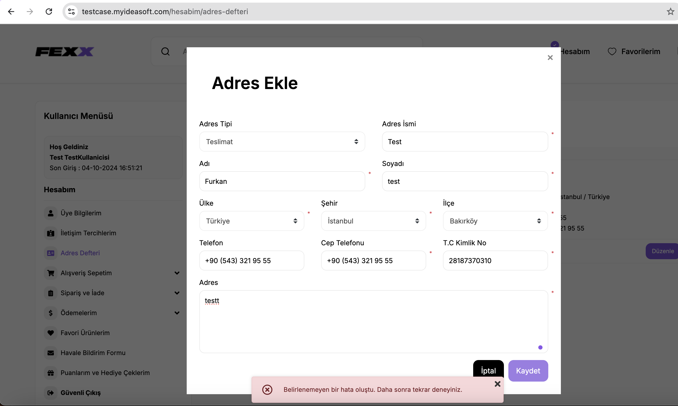
Random zamanlarda adres formunda degişiklik yapılmaya veya yeni bir adres eklemeye çalışıldığında Belirlenemeyen bir hata oluştu. Daha sonra tekrar deneyiniz. Şeklinde uyarı ile karşılaşılmıştır.

